BALANCE 2016
EVENTOS DACK LIMITADA
76.626.487-5
DOMINGO SANTA MARIA #2529. COMUNA INDEPENDENCIA, SANTIAGO.
ORGANIZADOR DE EVENTOS - VENTA DE JUGUETES
CAE 921990 - 523921

BALANCE GENERAL TRIBUTARIO
EJERCICIO COMPRENDIDO ENTRE EL 3 DE JUNIO AL 31 DE DICIEMBRE DE 2016

CUENTAS |  |  | SALDOS |  | INVENTARIO |  | RESULTADOS
 | DEBITOS | CREDITOS | DEUDOR | ACREEDOR | ACTIVO | PASIVO | PERDIDAS | GANANCIAS

CAJA | 2,049,994 | 1,880,845 | 169,149 |  | 169,149
CLIENTES | 47,600 | 47,600 | 0 |  | 0
P.P.M. | 1,238 | 0 | 1,238 |  | 1,238
IVA CREDITO FISCAL | 300,303 | 300,303 | 0 |  | 0
REMANENTE | 299,181 | 0 | 299,181 |  | 299,181 |  |  |  | AT 2017
EXISTENCIAS | 1,520,000 | 0 | 1,520,000 |  | 1,520,000 |  |  |  | INGRESOS | + | 628 | 47,600
PROVEEDORES | 1,880,845 | 1,880,845 |  | 0 |  | 0 |  |  | OTROS INGRESOS | + | 651 | 0
P.P.M. POR PAGAR | 0 | 1,238 |  | 1,238 |  | 1,238
IVA DEBITO FISCAL | 2,394 | 2,394 |  | 0 |  | 0 |  |  | COSTO DIRECTO | - | 630 | -60,542
CAPITAL | 0 | 2,000,000 |  | 2,000,000 |  | 2,000,000 |  |  | REMUNERACIONES | - | 631 | 0
CTA SOCIO 1 | 1,000,000 | 1,000,000 |  | 0 |  | 0 |  |  | INTERESES PAGADOS | - | 633 | 0
CTA SOCIO 1 | 1,000,000 | 1,000,000 |  | 0 |  | 0 |  |  | OTROS GASTOS | - | 635 | 0
FONDO REVALORIZACION | 0 | 6,000 |  | 6,000 |  | 6,000 |  |  | RENTA LIQUIDA | = | 636 | -12,942
COSTO VENTAS | 1,580,542 | 1,520,000 | 60,542 |  |  |  | 60,542
CORRECCION MONETARIA | 6,000 | 1,272 | 4,728 |  |  |  | 4,728 |  | CORR.MONET.DEUDOR | - | 637 | -4,728
VENTAS | 0 | 47,600 |  | 47,600 |  |  |  | 47,600 | CORR.MONET.ACREEDOR | - | 632

SUMAS | 9,688,097 | 9,688,097 | 2,054,838 | 2,054,838 | 1,989,568 | 2,007,238 | 65,270 | 47,600 | DEPRECIACIONES | - | 927 | 0 | INGRESOS | 47,600
RESULTADO DEL EJERCICIO |  |  |  |  |  | -17,670 | -17,670 |  |  |  |  |  | GASTOS | -65,270
TOTALES IGUALES | 9,688,097 | 9,688,097 | 2,054,838 | 2,054,838 | 1,989,568 | 1,989,568 | 47,600 | 47,600 | RENTA LIQUIDA | = | 874 - 643 | -17,670 |  | -17,670
 |  | 0

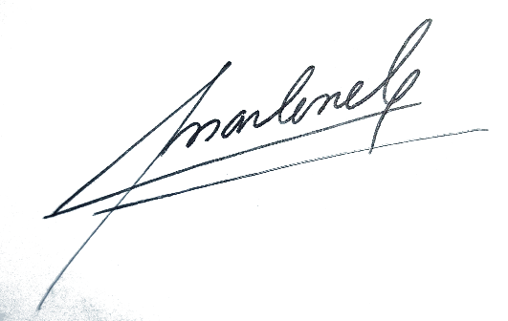

 | M.MAGALY CARTAGENA ROGERS |  |  |  | MATIAS ZANFORLIN SALDOVAL
 | CONTADORA |  |  |  | REPRESENTANTE LEGAL

